Estadísticas
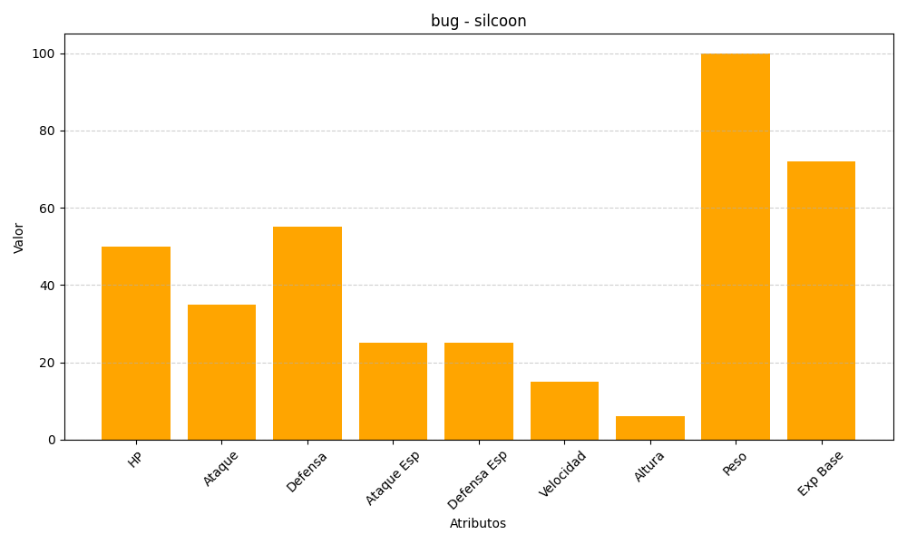
ID | Nombre | Tipo | HP | Ataque | Defensa | Ataque Especial | Defensa Especial | Velocidad | Altura | Peso | Experiencia Base
266 | silcoon | bug | 50 | 35 | 55 | 25 | 25 | 15 | 6 | 100 | 72

